Info

Die kommenden 7 Kalendertage

Nur die Arbeitstage in den kommenden 7 Tagen

Die kommenden 7 Arbeitstage


Eine Aufgabenliste mit intelligenter Terminanzeige

Datum mit Wochentag
Aktuelles Datum
05/01/2012 | 01/01/2012 | Ein benutzerdefiniertes Zahlenformat festlegen, das zusätzlich zum Datum
 | 02/01/2012 | in der gleichen Zelle noch abgekürzt den Wochentag anzeigt
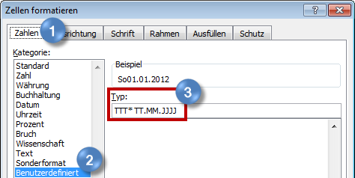
 | 03/01/2012
 | 04/01/2012
 | 05/01/2012
 | 06/01/2012
 | 07/01/2012
 | 08/01/2012
 | 09/01/2012
 | 10/01/2012
 | 11/01/2012
 | 12/01/2012
 | 13/01/2012
 | 14/01/2012
 | 15/01/2012
 | 16/01/2012
 | 17/01/2012
 | 18/01/2012
 | 19/01/2012
 | 20/01/2012
 | 21/01/2012
 | 22/01/2012
 | 23/01/2012
 | 24/01/2012
 | 25/01/2012
 | 26/01/2012
 | 27/01/2012
 | 28/01/2012
 | 29/01/2012
 | 30/01/2012
 | 31/01/2012

Kommende 7 (Kalender-)Tage
Aktuelles Datum
05/01/2012 | 01/01/2012 | Ausgehend vom Datum in A3 über die Funktion Bedingte Formatierung
 | 02/01/2012 | die nächsten 7 Kalendertage automatisch farbig kennzeichnen lassen
 | 03/01/2012
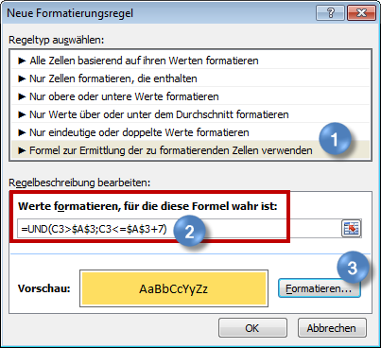
 | 04/01/2012
 | 05/01/2012
 | 06/01/2012
 | 07/01/2012
 | 08/01/2012
 | 09/01/2012
 | 10/01/2012
 | 11/01/2012
 | 12/01/2012
 | 13/01/2012
 | 14/01/2012
 | 15/01/2012
 | 16/01/2012
 | 17/01/2012
 | 18/01/2012
 | 19/01/2012
 | 20/01/2012
 | 21/01/2012
 | 22/01/2012
 | 23/01/2012
 | 24/01/2012
 | 25/01/2012
 | 26/01/2012
 | 27/01/2012
 | 28/01/2012
 | 29/01/2012
 | 30/01/2012
 | 31/01/2012

Arbeitstage d. kommenden 7 Tage
Aktuelles Datum
05/01/2012 | 01/01/2012 | Ausgehend vom Datum in A3 über die Funktion Bedingte Formatierung
 | 02/01/2012 | nur die Arbeitstage der kommenden 7 Tage farbig kennzeichnen lassen
 | 03/01/2012
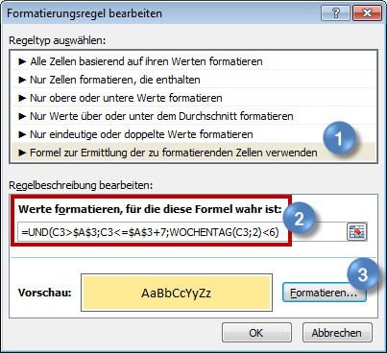
 | 04/01/2012
 | 05/01/2012
 | 06/01/2012
 | 07/01/2012
 | 08/01/2012
 | 09/01/2012
 | 10/01/2012
 | 11/01/2012
 | 12/01/2012
 | 13/01/2012
 | 14/01/2012
 | 15/01/2012
 | 16/01/2012
 | 17/01/2012
 | 18/01/2012
 | 19/01/2012
 | 20/01/2012
 | 21/01/2012
 | 22/01/2012
 | 23/01/2012
 | 24/01/2012
 | 25/01/2012
 | 26/01/2012
 | 27/01/2012
 | 28/01/2012
 | 29/01/2012
 | 30/01/2012
 | 31/01/2012

Kommende 7 Arbeitstage
Aktuelles Datum
05/01/2012 | 01/01/2012 | Ausgehend vom Datum in A3 über die Funktion Bedingte Formatierung
 | 02/01/2012 | die nächsten 7 Arbeitstage automatisch farbig kennzeichnen lassen
 | 03/01/2012
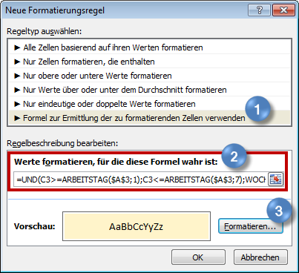
 | 04/01/2012
 | 05/01/2012
 | 06/01/2012
 | 07/01/2012
 | 08/01/2012
 | 09/01/2012
 | 10/01/2012
 | 11/01/2012
 | 12/01/2012
 | 13/01/2012
 | 14/01/2012
 | 15/01/2012
 | 16/01/2012
 | 17/01/2012
 | 18/01/2012
 | 19/01/2012
 | 20/01/2012
 | 21/01/2012
 | 22/01/2012
 | 23/01/2012 | =UND(C3>=ARBEITSTAG($A$3;1);C3<=ARBEITSTAG($A$3;7);WOCHENTAG(C3;2)<6)
 | 24/01/2012
 | 25/01/2012
 | 26/01/2012
 | 27/01/2012
 | 28/01/2012
 | 29/01/2012
 | 30/01/2012
 | 31/01/2012

Intelligente Terminkennzeichng.
Aktuelles Datum | Auszuwertender Zeitraum | AT oder KT ?
03/02/2012 | 20 | AT

 | Projekt | Phase | Beginn | Ende | Erledigt | Aufgabe | Vorbereitungen für flexible Auswertungsmöglichkeiten
 | Umstellung Office 2010 | Konzept | 16/01/2012 | 17/01/2012 |  | Entwurf überarbeiten | · in A2 die Formel =HEUTE() eingeben
 | Datenbank CRM | Entwurf | 19/12/2011 | 22/12/2011 | x | Abstimmung mit Fachabt. | · Anzahl der Tage für den Überwachungszeitraum in B2 eingeben
 | Umstellung Office 2010 | Vorlagen/Designs | 06/01/2012 | 13/01/2012 |  | Vorgaben definieren + 1. Entwurf | · in C2 über "Daten – Datenüberprüfung" eine Liste (in Excel 2003: "Daten – Gültigkeit") anlegen
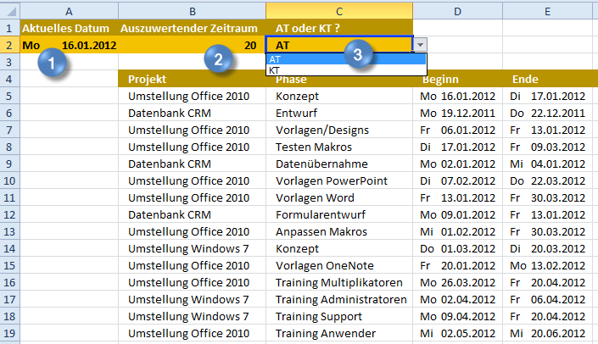
 | Umstellung Office 2010 | Testen Makros | 17/01/2012 | 09/03/2012 |  | Tests in Fachabt.
 | Datenbank CRM | Datenübernahme | 02/01/2012 | 04/01/2012 | x | Import der Altdaten
 | Umstellung Office 2010 | Vorlagen PowerPoint | 07/02/2012 | 22/03/2012 |  | Format 4:3 + 16:9 anlegen/testen
 | Umstellung Office 2010 | Vorlagen Word | 13/01/2012 | 30/03/2012 |  | Brief-/Faxvorlagen anlegen/testen
 | Datenbank CRM | Formularentwurf | 09/01/2012 | 13/01/2012 |  | Entwicklung Vorlagen
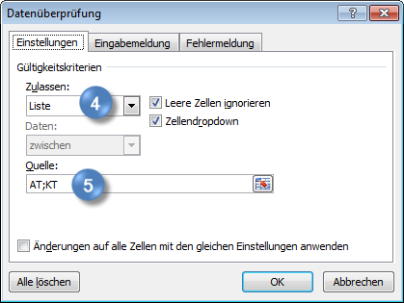
 | Umstellung Office 2010 | Anpassen Makros | 01/02/2012 | 30/03/2012 |  | Ändern des Programmcodes
 | Umstellung Windows 7 | Konzept | 01/03/2012 | 20/03/2012 |  | Konfigurationsdatei erarbeiten
 | Umstellung Office 2010 | Vorlagen OneNote | 20/01/2012 | 13/02/2012 |  | Projekt- und Besprechungsvorlagen
 | Umstellung Office 2010 | Training Multiplikatoren | 26/03/2012 | 20/04/2012 |  | Vier Gruppen à drei Tage
 | Umstellung Windows 7 | Training Administratoren | 02/04/2012 | 06/04/2012 |  | Zwei Gruppen à zwei Tage
 | Umstellung Windows 7 | Training Support | 09/04/2012 | 20/04/2012 |  | Drei Gruppen à drei Tage
 | Umstellung Office 2010 | Training Anwender | 02/05/2012 | 20/06/2012 |  | Halbtägige Modulschulungen

 |  |  |  |  |  |  | Ausgehend von den gewählten Daten in A2, B2, C2 über die Funktion Bedingte Formatierung
 |  |  |  |  |  |  | Termine der Aufgaben kennzeichnen, die in den nächsten x Arbeits- oder Kalendertagen beginnen/enden
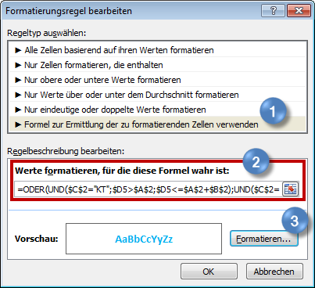
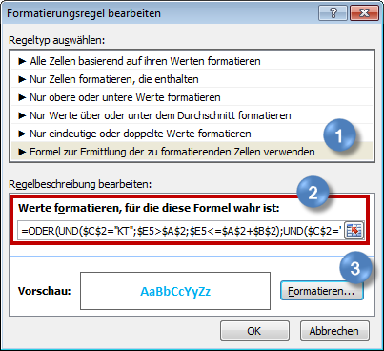

 |  |  |  |  |  |  | =ODER(UND($C$2="KT";$D5>$A$2;$D5<=$A$2+$B$2);UND($C$2="AT";$D5>=ARBEITSTAG($A$2;1);$D5<=ARBEITSTAG($A$2;$B$2)))

 |  |  |  |  |  |  | =ODER(UND($C$2="KT";$E5>$A$2;$E5<=$A$2+$B$2);UND($C$2="AT";$E5>=ARBEITSTAG($A$2;1);$E5<=ARBEITSTAG($A$2;$B$2)))

 |  |  |  |  |  |  | Bei aktuellen Aufgaben die komplette Zeile einfärben
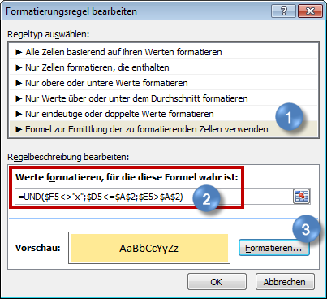

 |  |  |  |  |  |  | =UND($F5<>"x";$D5<=$A$2;$E5>$A$2)

 |  |  |  |  |  |  | Erledigte oder abgelaufene Aufgaben farblich zurückstufen
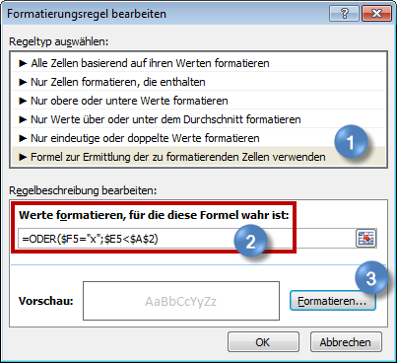

 |  |  |  |  |  |  | =ODER($F5="x";$E5<$A$2)

